Estadísticas
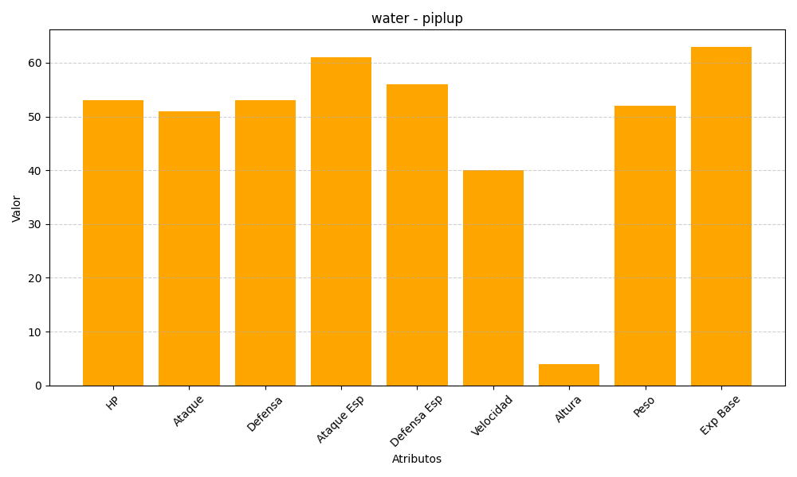
ID | Nombre | Tipo | HP | Ataque | Defensa | Ataque Especial | Defensa Especial | Velocidad | Altura | Peso | Experiencia Base
393 | piplup | water | 53 | 51 | 53 | 61 | 56 | 40 | 4 | 52 | 63

